상품제안서
파스텔톡 3단 친환경 크라프트 점착메모 리갈패드 | 상품코드: S42102

 |  |  |  |  |  |  | 02-713-8555 | www.synergygift.co.kr
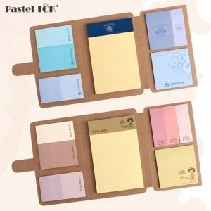

【상세/제작정보】 | <p><span style="font-size: 14pt;">※ 300개 제작시 - 기본 커버 먹1도 + 리갈패드 컬러스티커 인쇄포함, 메모지 무지</span></p><p><span style="font-size: 14pt;">&nbsp;</span></p><p><span style="font-size: 14pt;"> </span><span style="font-size: 18.6667px;"></span><span style="font-size: 18.6667px;">※</span><span style="font-size: 18.6667px;">​ 500개부터는 점착메모지까지 원하시는 디자인으로 제작이 가능합니다.(별도문의)</span></p><p><span style="font-size: 14pt;">- 2주 + @ 소요​</span></p>

【인쇄/포장옵션】 | 먹1도인쇄 / OPP(비닐)

【공급단가】 | 수량 | 300~ | 500~ | 1,000~ | 3,000~ | 5,000~
*VAT별도 | 단가 | 3,180원 | 2,790원 | 2,150원 | 1,880원 | 1,770원

【상품 URL】 | https://www.synergygift.co.kr:443/src/goods_detail.php?gdno=42102

